Enthalpie de fusion de l'eau
Détermination de l'enthalpie de fusion de l'eau
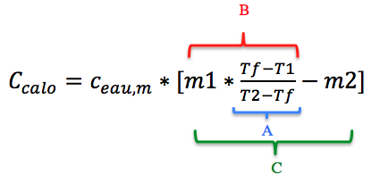
Détermination de la capacité calorifique du calorimètre |  |  |  | Propagation des incertitudes
Méthode utilisée | Grandeur mesurée | Valeur | Incertitude |  | Valeur | Incertitude
balance | masse eau chaude m1 (g) | 100.3 | 0.1 | Tf-T1 | -24.3 | 0.14142135624
Thermomètre | Température eau chaude T1 (°C) | 60.3 | 0.1 | T2-Tf | -17.9 | 0.14142135624
balance | masse eau froide m2 (g) | 100.8 | 0.1 | A | 1.3575418994 | 0.013321228778
Thermomètre | Température eau froide T2 (°C) | 18.1 | 0.1 | B | 136.16145251 | 1.3429980792
Thermomètre | Température finale Tf (°C) | 36 | 0.1 | C | 35.361452514 | 1.3467159466
CALCUL | Capacité calorifique du calorimètre (J/K) | 147.98767877 | 5.6360062364 | Ccalo (J/K) | 147.98767877 | 5.6360062364

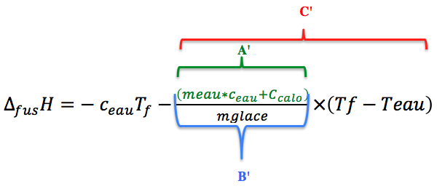
Détermination de l'enthalpie de fusion de l'eau |  |  |  | Propagation des incertitudes
Méthode utilisée | Grandeur mesurée | Valeur | Incertitude |  | Valeur | Incertitude
balance | masse glace mG (g) | 101.1 | 0.1 | Tf-Teau | -17.2 | 0.14142135624
 | Température glace T0 (°C) | 0 | 0.1 | A' | 1823.6616788 | 5.6515226751
balance | masse eau meau (g) | 400.4 | 0.1 | B' | 18.038196625 | 0.058678622938
Thermomètre | Température de l'eau Teau (°C) | 20.4 | 0.1 | C' | -310.25698195 | -2.7433850175
Thermomètre | Température finale Tf (°C) | 3.2 | 0.1 | ∆fusH (J/g) | 296.86498195 | 2.7751222684
CALCUL | Enthalpie de fusion massique de l'eau ∆fusH (J/g) | 296.86498195 | 2.7751222684

Données | Capacité calorifique massique de l'eau (J/K/g) | 4.185

